Hoja1
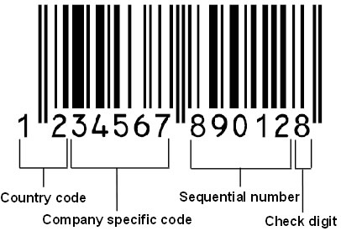
12 | 13
CODIGO DE BARRAS SIN DV | CODIGO DE BARRAS CON DV
560533910001 | 5605339100015
560533910002 | 5605339100022
560533910003 | 5605339100039
560533910004 | 5605339100046
560533910045 | 5605339100459

